Sheet1
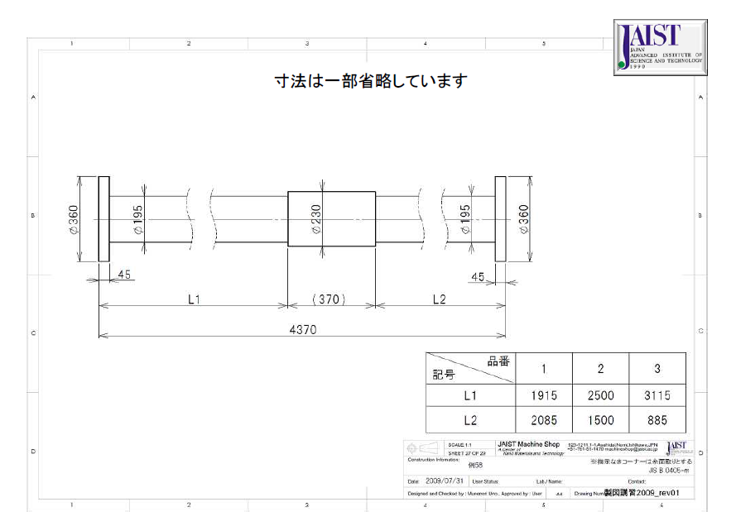
JISにて下記のような図面の表現方法が記載されていますが、このような図面の一般的な呼称を教えていただけないでしょうか？

